DESPLAZAMIENTO
DESPLAZAMIENTO

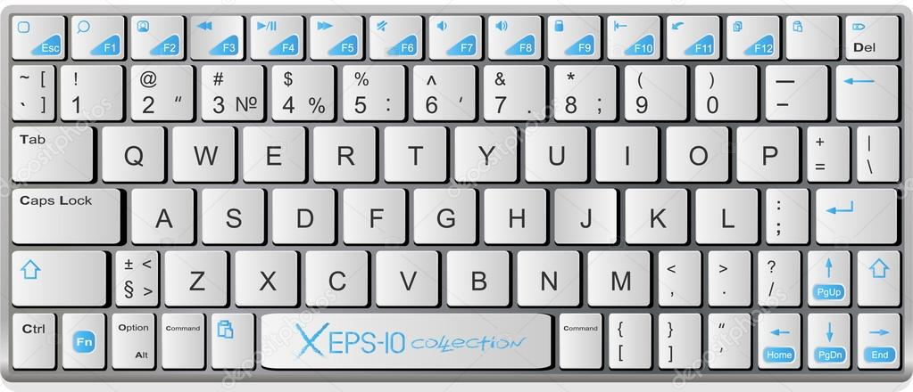
Tecla TAB
Tecla SHIFT
Tecla ENTER
Para poder desplazarnos entre celdas en una hoja de Excel lo más cómodo es utilizar el teclado. Tenemos dos opciones. La primera y la más conocida es utilizar las "Flechitas" teniendo encuenta su sentido. (Arriba, abajo, derecha izquierda). Tambien tenemos la posibilidad de utilizar las siguientes teclas y combinaciones de teclas: 1. Enter: Abajo 2. Shift + Enter: Arriba 3. Tab: Derecha 4. Shift + Tab: Izquierda Algunos atajos básicos del teclado que debemos conocer son: 1. Control + Dirección de Flechas (arriba, abajo, izquierda, derecha): Nos lleva con rapidez hasta la última celda que se encuentra en esa dirección. 2. Shift + Dirección de Flechas (arriba, abajo, izquierda, derecha): Nos permite seleccionar una rango de datos utilizando el teclado. 3. Control + Shift + Dirección de Flechas (arriba, abajo, izquierda, derecha): Nos permite seleccionar un rango de datos extenso de forma rápida.

Mini QUIZ

Con ayuda de tu profesor practica los ejercicios de desplazamiento, utilizando las flechas y también las teclas auxiliares.

1. Posicionate en la celda "C19" y muévete de derecha a izquierda y de abajo para arriba con las flechas.
2. Posicionate en la celda "C19" y muévete de derecha a izquierda y de abajo para arriba con las teclas auxiliares.
4. Posicionate en la celda "C19" y con el teclado selecciona el rango C19:M23

